請求書(役務委託)作成例
 |  |  |  |  |  |  |  |  |  |  |  |  |  |  |  |  |  |  |  |  |  |  |  | 一括払い | 請求書 | 1
 |  |  |  |  |  |  |  |  |  |  |  |  |  | 請求日： |  | 令和 年 月 日 |  |  |  |  |  |  |  | 分割払い 回目 | 請求書 （ 一括払い ） | 2
 |  |  |  |  |  |  |  |  |  |  |  |  |  |  |  |  |  |  |  |  |  | （ | ） | 分割払い １ 回目 | 請求書 （ 分割払い 回目 ） | 3
 |  |  |  |  |  |  |  |  |  |  |  |  |  |  |  |  |  |  |  |  |  |  |  | 分割払い ２ 回目 | 請求書 （ 分割払い １ 回目 ） | 4
請求書 （ 一括払い ） |  |  |  |  |  |  |  |  |  |  |  |  |  |  |  |  |  |  |  |  |  |  |  | 分割払い ３ 回目 | 請求書 （ 分割払い ２ 回目 ） | 5
 |  |  |  |  |  |  |  |  |  |  |  |  |  |  |  |  |  |  |  |  |  |  |  | 分割払い ４ 回目 | 請求書 （ 分割払い ３ 回目 ） | 6
本「請求書」は参考様式のため、例えばインボイス対応等を目的として、項目追記や編集等をしても問題ありません。ただし、ここに当初項目として示されてある内容は記載するようにされてください。
【シート保護はパスワードなしで解除できます】
 |  |  |  |  |  |  |  |  |  |  |  |  |  |  |  |  |  |  |  |  |  |  |  | 分割払い ５ 回目 | 請求書 （ 分割払い ４ 回目 ） | 7
 |  |  |  |  |  |  |  |  |  |  |  |  |  |  |  |  |  |  |  |  |  |  |  | 分割払い ６ 回目 | 請求書 （ 分割払い ５ 回目 ） | 8
臼杵市長 中 野 五 郎 |  |  |  |  |  |  |  | 様 |  |  |  |  |  |  |  |  |  |  |  |  |  |  |  | 分割払い ７ 回目 | 請求書 （ 分割払い ６ 回目 ） | 9
 |  |  |  |  |  |  |  |  |  | 請求者（発行者） |  |  |  |  |  |  |  |  |  |  |  |  |  | 分割払い ８ 回目 | 請求書 （ 分割払い ７ 回目 ） | 10
 |  |  |  |  |  |  |  |  |  |  | 住所又は所在地： |  |  |  |  |  |  |  |  |  |  |  |  | 分割払い ９ 回目 | 請求書 （ 分割払い ８ 回目 ） | 11
 |  |  |  |  |  |  |  |  |  |  |  |  |  |  |  |  |  |  |  |  |  |  |  | 分割払い １０ 回目 | 請求書 （ 分割払い ９ 回目 ） | 12
 |  |  |  |  |  |  |  |  |  |  | 商号又は名称: |  |  |  |  |  |  |  |  |  |  |  |  | 分割払い １１ 回目 | 請求書 （ 分割払い １０ 回目 ） | 13
 |  |  |  |  |  |  |  |  |  |  | 代表者氏名： |  |  |  |  |  |  |  |  | 印 |  |  |  | 分割払い １２ 回目 | 請求書 （ 分割払い １１ 回目 ） | 14
 |  |  |  |  |  |  |  |  |  |  | 登録番号： |  |  | T1234567890123 |  |  |  |  |  |  | ※臼杵市では通常「インボイス登録番号等」は不要です。詳しくは業務担当者にご確認ください。 |  |  |  | 請求書 （ 分割払い １２ 回目 ） | 15
 | 下記のとおり請求します。 |  |  |  |  |  |  |  |  |  |  |  |  |  |  |  |  |  |  |  |  |  |  |  |  | 16
 |  |  |  |  |  |  |  |  |  |  |  |  |  |  |  |  |  |  |  |  |  |  |  |  |  | 17
 |  |  | 請求金額 |  | \ |  |  |  |  |  |  |  |  |  |  |  |  |  |  |  | （参考）↓インボイス対応選択 |  |  | 種別選択↓ |  | 18
 |  |  | うち消費税額等: |  |  | ¥0- |  |  |  |  |  |  |  |  | 適用税率： |  |  | 10 | ％ |  | 対応不要版 |  |  | 役務委託 |  | 19
 |  |  |  |  |  |  |  |  |  |  |  |  |  |  |  |  |  |  |  |  | ※市の一般会計ではインボイス対応の必要がありませんので、対応不要版の通常請求書で大丈夫です。 |  |  |  |  | 20
 | ただし、次の役務委託の |  |  |  |  |  | （ 一括払い ） として |  |  |  |  |  |  |  |  |  |  |  |  |  |  |  |  |  |  | 21
 |  |  |  |  |  |  |  |  |  |  |  |  |  |  |  |  |  |  |  |  | ※金額の訂正等がある請求書は受付できませんので、ご注意ください。 |  |  |  |  | 22
 | 件名 ： |  |  |  |  |  |  |  |  |  |  |  |  |  |  |  |  |  |  |  | ※左記の記載は、契約書の件名表記と同一になるようにしてください。 |  |  |  |  | 23
 |  |  |  |  |  |  |  |  |  |  |  |  |  |  |  |  |  |  |  |  |  |  |  |  |  | 24
 | 契約日: |  |  |  |  |  |  |  |  |  |  | （※当初契約の締結日） |  |  |  |  |  |  |  |  | ※変更契約があったものでも、根源となる当初契約の締結日を記載してください。 |  |  |  |  | 25
 |  |  |  |  |  |  |  |  |  |  |  |  |  |  |  |  |  |  |  |  |  |  |  |  |  | 26
 |  |  |  |  |  |  |  |  |  |  |  |  |  |  | 摘 要 |  |  |  |  |  |  |  |  |  |  | 27
 | 代金総額 |  |  | （※変更含む最終額） |  |  |  | \ |  |  |  |  |  |  |  |  |  |  |  |  |  |  |  |  |  | 28
 |  |  |  |  |  |  |  |  |  |  |  |  |  |  |  |  |  |  |  |  |  |  |  |  |  | 29
 |  |  |  |  |  |  |  | \ |  |  |  |  |  |  | ※分割払い前回分まで |  |  |  |  |  | ※分割払い １回目の場合は ０円 入力で 摘要は削除してください。 |  |  |  |  | 30
 |  |  |  |  |  |  |  |  |  |  |  |  |  |  |  |  |  |  |  |  |  |  |  |  |  | 31
 |  |  |  |  |  |  |  |  | ¥0- |  |  |  |  |  | ※代金総額から清算済額を控除した金額 |  |  |  |  |  |  |  |  |  |  | 32
 |  |  |  |  |  |  |  |  |  |  |  |  |  |  |  |  |  |  |  |  |  |  |  |  |  | 33
 |  |  |  |  |  |  |  |  | 全 |  | 3 |  | 回 |  |  |  |  |  |  |  |  |  |  |  |  | 34
 |  |  |  |  |  |  |  |  |  |  |  |  |  |  |  |  |  |  |  |  |  |  |  |  |  | 35
 | 備考 |  |  |  |  |  |  |  |  |  |  |  |  |  |  |  |  |  |  |  |  |  |  |  |  | 36
 |  |  |  |  |  |  |  |  |  |  |  |  |  |  |  |  |  |  |  |  |  |  |  |  |  | 37
 |  |  |  |  |  |  |  |  |  |  |  |  |  |  |  |  |  |  |  |  |  |  |  |  | LIST | 38
 | 振込希望金融機関 |  |  |  |  |  |  |  |  |  |  |  |  | （支店名） |  |  |  |  |  |  |  |  |  |  | 大分銀行 | 39
 |  | 名称： |  |  |  |  |  |  |  |  |  |  |  |  |  |  | 支店 |  |  |  | ※金融機関名称は、リスト選択でも直接入力でも構いません。 |  |  |  | 九州労働金庫 | 40
 |  |  |  |  |  |  |  |  |  |  |  |  |  |  |  |  |  |  |  |  |  |  |  |  | 大分県信用組合 | 41
 |  | 預金の種別： |  |  |  |  |  |  |  |  |  |  |  |  |  |  |  |  |  |  |  |  |  |  | 大分県農業協同組合 | 42
 |  |  |  |  |  |  |  |  |  |  |  |  |  |  |  |  |  |  |  |  |  |  |  |  | 大分県漁業協同組合 | 43
 |  | 口座番号： |  |  |  |  |  |  |  |  |  |  |  |  |  |  |  |  |  |  |  |  |  |  |  | 44
 |  |  |  |  |  |  |  |  |  |  |  |  |  |  |  |  |  |  |  |  |  |  |  |  |  | 45
 |  | 口座名義： |  |  |  |  |  |  |  |  |  |  |  |  |  |  |  |  |  |  |  |  |  |  |  | 46
 |  |  |  |  |  |  |  |  |  |  |  |  |  |  |  |  |  |  |  |  |  |  |  |  |  | 47
 |  | フリガナ： |  |  |  |  |  |  |  |  |  |  |  |  |  |  |  |  |  |  |  |  |  |  |  | 48
 |  |  |  |  |  |  |  |  |  |  |  |  |  |  |  |  |  |  |  |  |  |  |  |  |  | 49
(注)1． |  |  | 様式内（ ）には一括払い、分割払いなどの種別を記入すること。 |  |  |  |  |  |  |  |  |  |  |  |  |  |  |  |  |  |  |  |  |  |  | 50
 |  |  |  |  |  |  |  |  |  |  |  |  |  |  |  |  |  |  |  |  |  |  |  |  |  | 51
 |  |  |  |  |  |  |  |  |  |  |  |  |  |  |  |  |  |  |  |  |  |  |  |  |  | 52
 |  | ※臼杵市記載欄 |  |  |  |  |  |  |  |  |  |  |  |  |  |  |  |  |  |  |  |  |  |  |  | 53
 |  |  |  |  |  |  |  |  |  |  | 確認者 |  |  |  |  |  |  |  |  |  | ※左記枠内は市での処理用なので、記載不要です。空欄で提出ください。 |  |  |  |  | 54
受付印
 |  | 支出命令番号: |  |  |  |  |  |  |  |  |  |  |  |  |  |  |  |  |  |  |  |  |  |  |  | 55
 |  |  |  |  |  |  |  |  |  |  |  |  |  |  |  |  |  |  |  |  | ※請求書の受領確認日については、受付印がある場合はその日付で、
 |  |  |  |  |  |  |  |  |  |  |  |  |  |  |  |  |  |  |  |  | 受付印が無い場合は最上段右の請求日になります。

 |  |  |  |  |  |  |  |  |  |  |  |  |  |  |  |  |  |  |  |  | ※なお、確認者は原則として本市予算所管部署の課長代理です。

請求書R6～(ベース様式)
 |  |  |  |  |  |  |  |  |  | 請求日： | 令和 年 月 日 |  |  | ※国土交通省による統一様式（請求書）の形態によるもの。
本「請求書」は参考様式のため、例えばインボイス対応等を目的として、項目追記や編集等をしても問題ありません。ただし、ここに当初項目として示されてある内容は記載するようにされてください。
（※工事以外の場合は、項目も適宜修正して構いません）

請求書 （ ）

※自由入力が出来る 基本の「様式」例です。
臼杵市長 中 野 五 郎 |  |  |  |  |  |  | 様
 |  |  |  |  |  |  |  | 請求者（発行者）
 |  |  |  |  |  |  |  |  | 住所又は所在地：

 |  |  |  |  |  |  |  |  | 商号又は名称:
 |  |  |  |  |  |  |  |  | 代表者氏名： |  |  |  | 印
 |  |  |  |  |  |  |  |  |  |  |  |  |  | ※臼杵市では通常「インボイス登録番号等」は不要です。詳しくは業務担当者にご確認ください。
利便性等を考慮したエクセル様式を、「作成例」として別シートに準備しているのでご利用ください。
 | 下記のとおり請求します。

 |  |  | 請求金額 |  | \ |  |  |  |  |  |  |  |  |  | 契約種別
 |  |  |  |  |  |  |  |  |  |  |  |  |  |  | 委託業務

 | ただし、次の委託業務の |  |  |  |  | （ ） として
 |  |  |  |  |  |  |  |  |  |  |  |  |  | ※金額の訂正等がある請求書は受付できませんので、ご注意ください。
 | 委託業務名: |  |  |  |  |  |  |  |  |  |  |  |  | ※左記の記載は、契約書の件名表記と同一になるようにしてください。

 | 契約日: |  |  | 令和 年 月 日 |  |  |  |  |  |  |  |  |  | ※変更契約があったものでも、根源となる当初契約の締結日を記載してください。

 | 請負代金額 |  |  |  |  |  | \

 | 前払金額 |  |  |  |  |  | \ |  |  |  |  |  |  | ※物品購入などの場合で、不要な項目は行削除してしまって構いません。

 | 部分払金額 |  |  |  |  |  | \ |  |  |  |  |  |  | ※項目だけ残す場合は、￥０表示か「－」処理等して、考慮しないことがわかるようにしてください。

 | 差引残余金額 |  |  |  |  |  | \

 |  |  |  |  |  |  |  |  |  |  |  |  |  |  |  | 38
 | 振込希望金融機関 |  |  |  |  |  |  |  |  | （支店名） |  |  |  |  |  | 39
 |  | 名称： |  |  |  |  |  |  |  |  |  | 支店 |  |  |  | 40
 |  |  |  |  |  |  |  |  |  |  |  |  |  |  |  | 41
 |  | 預金の種別： |  |  |  |  |  |  |  |  |  |  |  |  |  | 42
 |  |  |  |  |  |  |  |  |  |  |  |  |  |  |  | 43
 |  | 口座番号： |  |  |  |  |  |  |  |  |  |  |  |  |  | 44
 |  |  |  |  |  |  |  |  |  |  |  |  |  |  |  | 45
 |  | 口座名義： |  |  |  |  |  |  |  |  |  |  |  |  |  | 46
 |  |  |  |  |  |  |  |  |  |  |  |  |  |  |  | 47
 |  | フリガナ： |  |  |  |  |  |  |  |  |  |  |  |  |  | 48
 |  |  |  |  |  |  |  |  |  |  |  |  |  |  |  | 49
(注)1． |  |  | 様式内（ ）には前払金、中間前払金、第 回部分払金、部分引渡しに係る請負代金、完成代金、契約保証金の還付などの種別を記入すること。

受付印
 |  | ※臼杵市記載欄
 |  |  |  |  |  |  |  |  | 確認者 |  |  |  |  | ※左記枠内は市での処理用なので、記載不要です。空欄で提出ください。
 |  | 支出命令番号:
 |  |  |  |  |  |  |  |  |  |  |  |  |  | ※請求書の受領確認日については、受付印がある場合はその日付で、
 |  |  |  |  |  |  |  |  |  |  |  |  |  | 受付印が無い場合は最上段右の請求日になります。

 |  |  |  |  |  |  |  |  |  |  |  |  |  | ※なお、確認者は原則として本市予算所管部署の課長代理です。

【参考】統一様式 請求書＋記載例(大分県HPより)
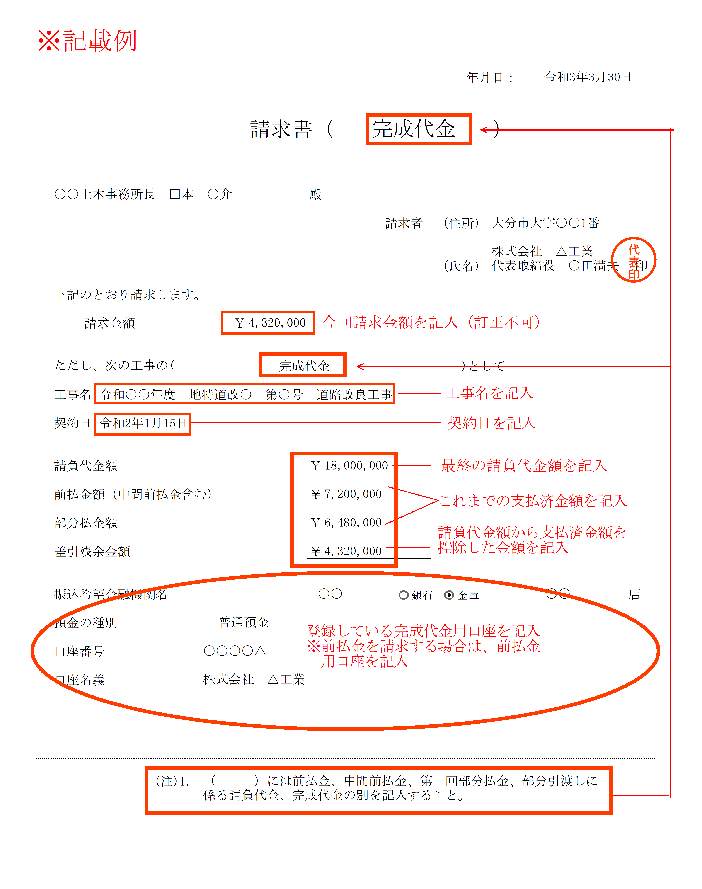

 |  |  |  |  |  |  |  |  |  |  | 年月日：

 |  |  |  |  | 請求書 |  | （ |  |  | ）

発注者
 |  |  |  |  |  | 殿

 |  |  |  |  |  |  |  |  | 請求者 （住所）

 |  |  |  |  |  |  |  |  | （氏名） |  |  | 印

下記のとおり請求します。

 | 請求金額 |  |  | ￥

ただし、次の工事の( |  |  |  |  |  |  |  | )として

工事名

契約日

請負代金額 |  |  |  |  |  | ￥

前払金額（中間前払金含む） |  |  |  |  |  | ￥

部分払金額 |  |  |  |  |  | ￥

差引残余金額 |  |  |  |  |  | ￥

振込希望金融機関名 |  |  |  |  |  |  |  |  |  |  |  | 店

預金の種別

口座番号

口座名義

 |  | (注)1． | （ ）には前払金、中間前払金、第 回部分払金、部分引渡しに係る請負代金、完成代金の別を記入すること。

